福岡ＰＨ
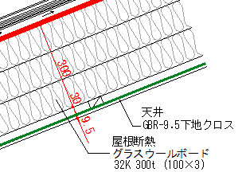
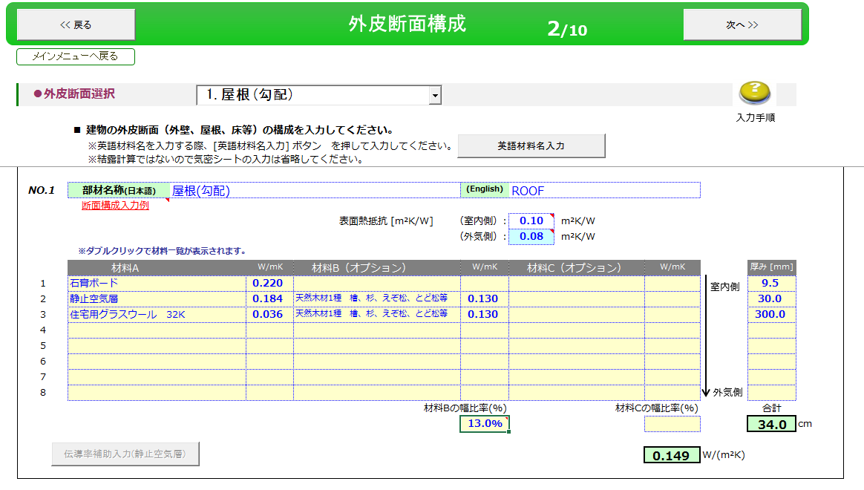
◆屋根断熱の熱橋部 材料Bの幅比率： サンプルプラン：福岡パッシブハウスの屋根は特殊なピッチの登り梁
屋根の芯々総巾8400のうち、105巾の登り梁が9本、両端の登り梁が150の半分の両側で150。

150 ｍｍ
150 ｍｍ
105 ｍｍ
105 ｍｍ
登り梁 9本
8400 ｍｍ
端の登り梁
端の登り梁
 | (105×9+150)÷8400×100%= | 13.036 | ※通気層や野縁等を省いた簡易な断面図
 | ⇒材料Bの幅比率 13.0％

一般的な数値
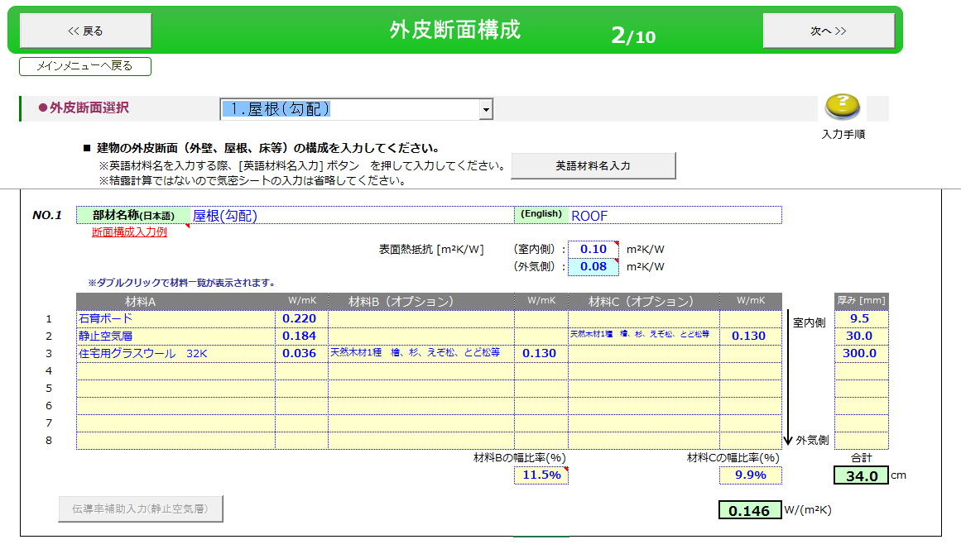
45 ｍｍ
45 ｍｍ
垂木
910 ｍｍ
45 ｍｍ
◆屋根断熱の熱橋部 材料Bの幅比率（一般的な数値）

〇熱橋部：垂木・野縁の幅45㎜＠455の場合
 | （45×2÷910）×100%＝ | 9.890
 | ⇒材料Cの幅比率 9.9％

105 ｍｍ
105 ｍｍ
910 ｍｍ
〇熱橋部：垂木(登り梁)・野縁の幅105㎜@910の場合
 | （105÷910）×100%＝ | 11.538
 | ⇒材料Bの幅比率 11.5％

 |  |  | Soft Wood | 0.13

